接口响应时间
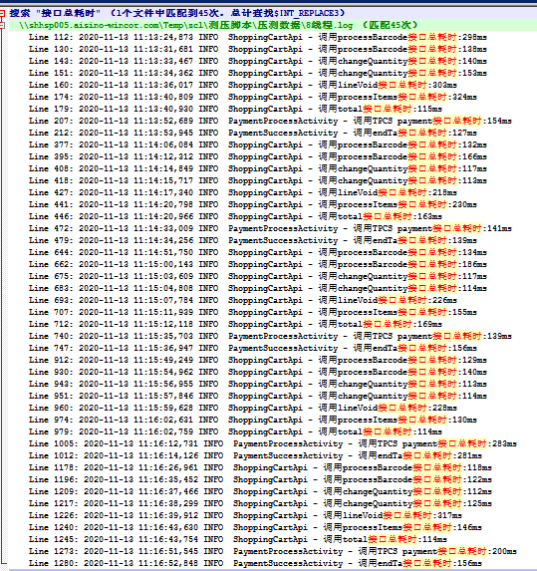
单线程
序列 | 操作 | 调用接口 | 调用耗时/ms |  |  |  |  | 平均数
 |  |  | 第1组 | 第2组 | 第3组 | 第4组 | 第5组
1 | 扫描商品：6971447077228 | processBarcode | 264 | 164 | 129 | 128 | 200 | 189
2 | 添加美食工坊添加德式热狗（辣味） | processBarcode | 143 | 129 | 124 | 141 | 148 | 137
3 | 购物车页面增加一个德式热狗（辣味） | changeQuantity | 176 | 159 | 160 | 112 | 111 | 143.6
4 | 购物车页面减少一个德式热狗（辣味） | changeQuantity | 151 | 123 | 113 | 112 | 197 | 139.2
5 | 删除德式热狗（辣味） | lineVoid | 229 | 217 | 252 | 227 | 227 | 230.4
6 | 点击结算 | processItems | 230 | 141 | 129 | 136 | 131 | 153.4
7 | 加购物袋 | total | 116 | 115 | 227 | 125 | 125 | 141.6
8 | 微信扫码支付 | payment | 153 | 184 | 128 | 146 | 133 | 148.8
9 | 返回首页 | endTa | 286 | 157 | 165 | 158 | 217 | 196.6
接口总耗时 |  |  | 1748 | 1389 | 1298 | 1285 | 1489 | 7209

四线程
序列 | 操作 | 调用接口 | 调用耗时/ms |  |  |  |  | 平均数
 |  |  | 第1组 | 第2组 | 第3组 | 第4组 | 第5组
1 | 扫描商品：6971447077228 | processBarcode | 244 | 134 | 211 | 154 | 153 | 179.2
2 | 添加美食工坊添加德式热狗（辣味） | processBarcode | 127 | 126 | 162 | 122 | 131 | 133.6
3 | 购物车页面增加一个德式热狗（辣味） | changeQuantity | 131 | 111 | 191 | 115 | 111 | 131.8
4 | 购物车页面减少一个德式热狗（辣味） | changeQuantity | 125 | 113 | 124 | 113 | 113 | 117.6
5 | 删除德式热狗（辣味） | lineVoid | 227 | 271 | 227 | 216 | 229 | 234
6 | 点击结算 | processItems | 226 | 131 | 536 | 131 | 174 | 239.6
7 | 加购物袋 | total | 156 | 125 | 113 | 126 | 125 | 129
8 | 微信扫码支付 | payment | 152 | 155 | 138 | 127 | 138 | 142
9 | 返回首页 | endTa | 232 | 177 | 151 | 124 | 142 | 165.2
接口总耗时 |  |  | 1620 | 1343 | 1853 | 1228 | 1316 | 7360

八线程
序列 | 操作 | 调用接口 | 调用耗时/ms |  |  |  |  | 平均数
 |  |  | 第1组 | 第2组 | 第3组 | 第4组 | 第5组
1 | 扫描商品：6971447077228 | processBarcode | 298 | 132 | 134 | 129 | 118 | 162.2
2 | 添加美食工坊添加德式热狗（辣味） | processBarcode | 138 | 166 | 186 | 140 | 122 | 150.4
3 | 购物车页面增加一个德式热狗（辣味） | changeQuantity | 140 | 117 | 117 | 113 | 112 | 119.8
4 | 购物车页面减少一个德式热狗（辣味） | changeQuantity | 153 | 113 | 114 | 114 | 125 | 123.8
5 | 删除德式热狗（辣味） | lineVoid | 303 | 218 | 226 | 228 | 317 | 258.4
6 | 点击结算 | processItems | 324 | 230 | 155 | 130 | 146 | 197
7 | 加购物袋 | total | 115 | 163 | 169 | 114 | 114 | 135
8 | 微信扫码支付 | payment | 154 | 141 | 139 | 283 | 200 | 183.4
9 | 返回首页 | endTa | 127 | 139 | 156 | 281 | 156 | 171.8
接口总耗时 |  |  | 1752 | 1419 | 1396 | 1532 | 1410 | 7509

监测数据
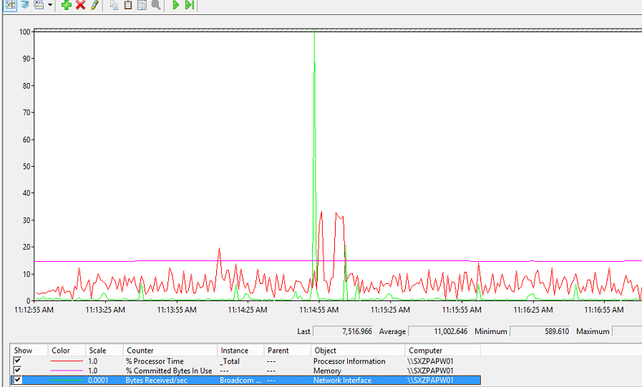
压测环境（100%BS硬件资源）
线程总数 | 1 | 4 | 8
分配规则 | 1实体 | 1实体3虚拟 | 1实体7虚拟
统计时长 | 4min30sec | 4min15sec | 4min20sec
CPU占用率 | 1.51% | 4.23% | 6.67%
内存使用率 | 16.93% | 16.43% | 14.81%
发送和接收字节的速率（bytes） | 4879 | 7264 | 11002
网络使用率 | 4.54% | 6.77% | 10.25%

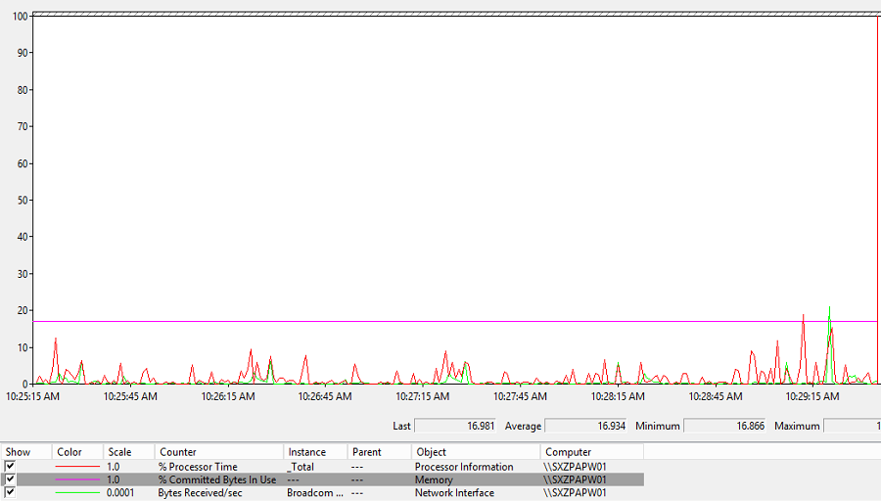
一线程（1实体）

四线程（1实体3虚拟）
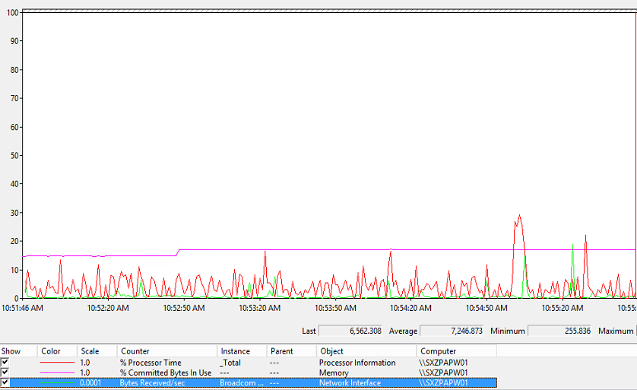

八线程（1实体7虚拟）

